Analisi DMAIC - ESEMPIO
Modello di analisi degli stakeholder DMAIC
NOME PROGETTO |  |  |  |  |  | PROJECT MANAGER |  | DATA | VERSIONE
Progetto Alfa |  |  |  |  |  | Andrew W. |  | 00/00/0000 | 0.0.0

NOME O GRUPPO | RUOLO | PREDISPOSIZIONE Inserisci “1” nel Livello di impegno selezionato |  |  |  | COINVOLGIMENTO PREVISTO | QUESTIONI PREVISTE | MOTIVAZIONE / FATTORI TRAINANTI | ASPETTATIVE DI SCAMBIO | MILESTONE | COMPITI | PARTE RESPONSABILE | DATA DI SCADENZA | STATO
Sponsor, manager, utenti, ecc. |  | Profilo di impegno attuale: resistente, ambivalente, neutro, di supporto/impegnato |  |  |  | Che livello di coinvolgimento è previsto? | Questioni note o potenziali | Perché lo stakeholder è coinvolto nel successo del progetto? | Qual è l’input previsto dallo stakeholder? | A che punto dello sforzo di cambiamento è necessario il coinvolgimento di questo stakeholder? | Quali attività coinvolgono o interessano direttamente lo stakeholder? | Membri del team responsabili | Data entro la quale deve essere completata l'attività o avvenire il coinvolgimento | Quali attività coinvolgono o interessano direttamente lo stakeholder?
 |  | – | 0 | + | + +
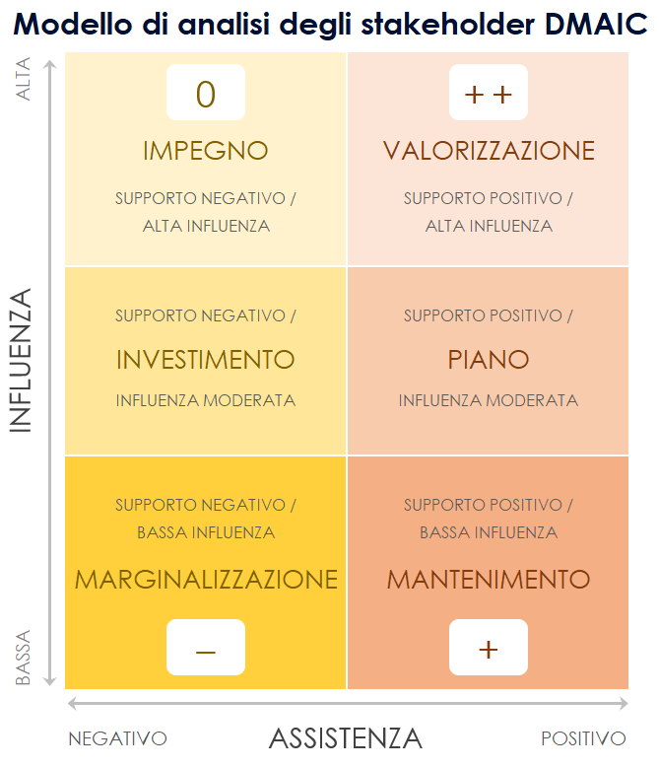
Barbara B. | Manager | 1
Don W. | Junior Manager |  | 1
Carrie B. | Associate |  | 1
Dino P. | Senior VP | 1
 |  |  |  | 1
 |  |  |  | 1
 |  |  |  |  | 1

TOTALI PREDISPOSIZIONE |  | 2 | 2 | 2 | 1

CLICCA QUI PER CREARE IN SMARTSHEET

Analisi DMAIC - MATRICE
0
+ +
Modello di analisi degli stakeholder DMAIC
ALTA | 0 | + +
 | IMPEGNO | VALORIZZAZIONE
 | SUPPORTO NEGATIVO / | SUPPORTO POSITIVO /
INFLUENZA
 | ALTA INFLUENZA | ALTA INFLUENZA

 | SUPPORTO NEGATIVO / | SUPPORTO POSITIVO /
 | INVESTIMENTO | PIANO
 | INFLUENZA MODERATA | INFLUENZA MODERATA

BASSA
 | SUPPORTO NEGATIVO / | SUPPORTO POSITIVO /
 | BASSA INFLUENZA | BASSA INFLUENZA
–
+
 | MARGINALIZZAZIONE | MANTENIMENTO
 | – | +
ASSISTENZA
 | NEGATIVO | POSITIVO

